Лист1
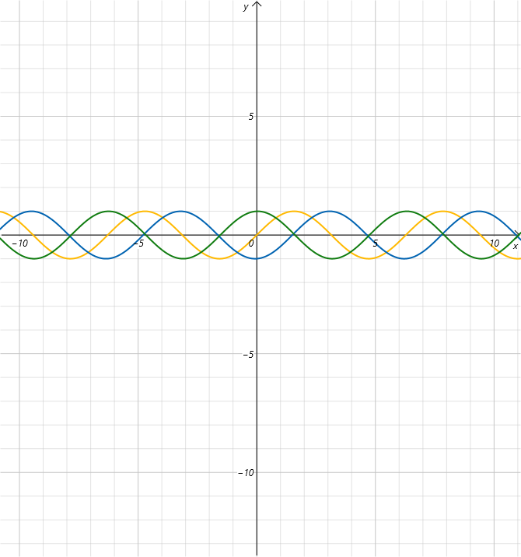
 | 1 | 2 | 3 | 4 | 5 | 6 | 7 | 8 | 9 | 10 | 11 | 12
A | 0
B | -1
C | 1

A | 1 | 1 | 0 | -1 | -1 | 0
B | -1 | 0 | 1 | 1 | 0 | -1
C | 0 | -1 | -1 | 0 | 1 | 1

